Sheet1
●dhashを使うメリット
Lambdaにマスター画像を置いたり、わざわざS3からマスター画像を持ってこなくても済む。
アプリ側でdhash値が取れるなら、アプリ側で保存するのも送信するのもdhash値だけで済むので
端末のデータ容量、通信量の問題が解決する。

●手順と考え方
１、あらかじめマスター画像すべてのdhash値を保存したtextファイルみたいなものを作る。
２、アプリから送られてきた画像のdhash値を取る。
３、dhash値の類似度を計算して差が少なければ同じ画像である可能性が高い？

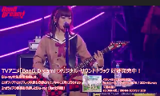
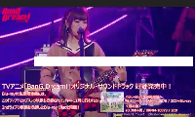
dhashの取得処理は下の画像二枚分でも1秒以下。 |  |  | 画像のdhash値を取る
 |  |  | from PIL import Image,ImageFile
 |  |  | import imagehash,os, difflib
 |  |  | from glob import glob
 |  |  | #サイズの大きな画像をスキップしない
 |  |  | ImageFile.LOAD_TRUNCATED_IMAGES = True

21a161c4c8c8d8d8 |  |  | hash_a = imagehash.phash(Image.open('./a_resize_cut_a.png'))
21a121c4d8c8d8d8 |  |  | hash_b = imagehash.phash(Image.open('./a_resize_cut_b.png'))
diff=0.875000
 |  |  | dhash値の類似度を計算する
 |  |  | diff = difflib.SequenceMatcher(None, hash_a, hash_b).ratio()
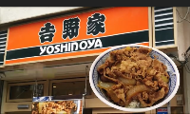
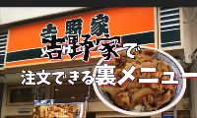
 |  |  | 類似度の計算処理は画像4セット分でも1秒以下。

0c18a7669697d3c8
0c1cbb6ed693d3c8
diff=0.625000

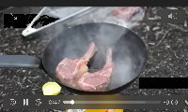
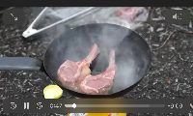

e0e8da7229f1d0e9
e0c89a7228f1d3e9
diff=0.750000




34baea48cccc9ef8
24b8ea48ccccb6f8
diff=0.750000

全く違うハッシュ値で比較
e0e8da7229f1d0e9
24b8ea48ccccb6f8
diff=0.187500

●更に理想を求める
アプリから送信されてきた画像から取得したdhashになんらかの処理を加えて何パターンかhashを生成させて
DBに登録されているマスター画像のdhashを数回で検索できたら更に比較のスピードが上がる。

たとえばこの二つのハッシュ
34baea48cccc9ef8 | (アプリから送信されてきた画像のdhash
24b8ea48ccccb6f8 | (DBに登録されているマスター画像のdhash
何かの処理で同じ文字列にできないだろうか？？？

たとえばDBにこんな感じでマスター画像のデータを入れておく。
dhashで検索できればPHP内で並列処理しなくても十分なスピードでマッチング処理が可能。
dhash | company | ad_num
24b8ea48ccccb6f8 | au | 1
59jtw09e754re645 | au | 2
33436eyr0kgyryery | docomo | 1
0w9erw09epesdgd | docomo | 2
234235efh68utgdg | sumo | 1
wergdfhdryetgdgd | sumo | 2

夢のまた夢か。。。。。

